상품제안서
리본 극세사 핸디백담요 | 상품코드: S43448

 |  |  |  |  |  |  | 02-713-8555 | www.synergygift.co.kr
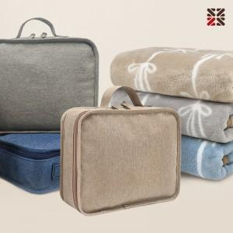

【상세/제작정보】 | <p><span style="font-size: 14pt;">※ 기본 핸디백 실크1도 인쇄</span></p><p><span style="font-size: 14pt;"></span><span style="font-size: 18.6667px;">●&nbsp; 자수인쇄 디자인 난이도에 따라서 인쇄비 편차 발생 됩니다. 고객센터로 문의해주세요!</span></p>

【인쇄/포장옵션】 | 실크, 네임택실크1도 / 포장불가능

【공급단가】 | 수량 | 50~ | 100~ | 500~ | 1,000~ | 3,000~
*VAT별도 | 단가 | 8,840원 | 8,640원 | 8,040원 | 7,940원 | 7,790원

【상품 URL】 | https://www.synergygift.co.kr:443/src/goods_detail.php?gdno=43448

